ofiko cutoff
Asexualita | HS
0 | 10 |  |  | cutt-off | 40 |  |  |  | počet lidí | 415 |  | p= | 25% | 1%
1 | 24 |  |  |  |  |  |  |  | počet asexuálů | 103 | 25% | q= | 75% | 99%
1 | 44 |  |  |  | asexuál |  |  |  | min HS | 10 |  | youdenův index ale funguje jen v tom případě, že má senzitivita a specitifita stejnou váhu alias v tom souboru je stejně lidí asexuálních i allosexuálních
1 | 50 |  |  |  | ANO | NE | 0.5436893 |  | max HS | 50 |  | senzitivita= pravděpodobnost, že test správně zachytí člověka, co má charakteristiku
1 | 46 | Test |  | pozitivní | 56 | 5 |  |  |  |  |  | specificita= pravděpodobnost, že test správně vyřadí člověka, který charakteristiku nemá
1 | 47 |  |  | negativní | 47 | 307 |  |  | 52 |  |  | youdenův index se zohledněním výskytu obou kategorií v souboru
1 | 42 |  |  |  |  |  |  |  |  |  |  |  | Youdenův index
1 | 50 |  |  | TP | FP | FN | TN
1 | 27 | cut-off |  | ace->jo | není->jo | ace->ne | není->ne | co | senzitivita | specifita | 1-senz | 1-spec | J | vážený průměr
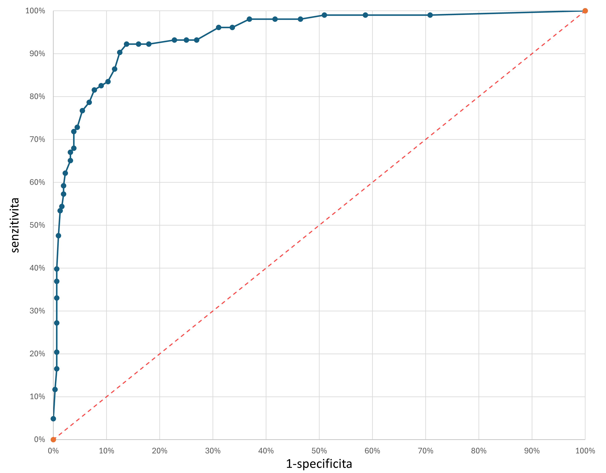
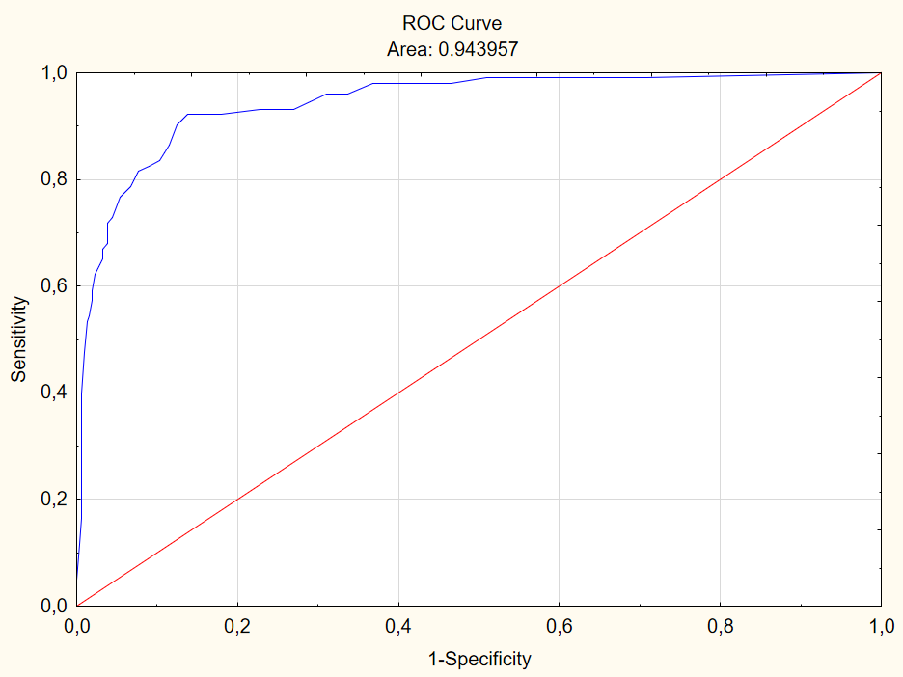
1 | 48 | 10 | 15 | 103 | 312 | 0 | 0 | 312 | 100% | 0% | 0% | 100% | 0 | 0.248 | 0.01
1 | 41 | 11 | 9 | 102 | 221 | 1 | 91 | 222 | 99% | 29% | 1% | 71% | 0.282 | 0.465 | 0.3
1 | 48 | 12 | 22 | 102 | 183 | 1 | 129 | 184 | 99% | 41% | 1% | 59% | 0.404 | 0.557 | 0.42
1 | 36 | 13 | 13 | 102 | 159 | 1 | 153 | 160 | 99% | 49% | 1% | 51% | 0.481 | 0.614 | 0.5
1 | 42 | 14 | 22 | 101 | 145 | 2 | 167 | 147 | 98% | 54% | 2% | 46% | 0.516 | 0.646 | 0.54
1 | 50 | 15 | 21 | 101 | 130 | 2 | 182 | 132 | 98% | 58% | 2% | 42% | 0.564 | 0.682 | 0.59
1 | 31 | 16 | 19 | 101 | 115 | 2 | 197 | 117 | 98% | 63% | 2% | 37% | 0.612 | 0.718 | 0.63
1 | 41 | 17 | 21 | 99 | 105 | 4 | 207 | 109 | 96% | 66% | 4% | 34% | 0.625 | 0.737 | 0.67
1 | 45 | 18 | 13 | 99 | 97 | 4 | 215 | 101 | 96% | 69% | 4% | 31% | 0.65 | 0.757 | 0.69
1 | 49 | 19 | 11 | 96 | 84 | 7 | 228 | 91 | 93% | 73% | 7% | 27% | 0.663 | 0.781 | 0.73
1 | 49 | 20 | 12 | 96 | 78 | 7 | 234 | 85 | 93% | 75% | 7% | 25% | 0.682 | 0.795 | 0.75
1 | 48 | 21 | 0 | 96 | 71 | 7 | 241 | 78 | 93% | 77% | 7% | 23% | 0.704 | 0.812 | 0.77
1 | 30 | 22 | 0 | 95 | 56 | 8 | 256 | 64 | 92% | 82% | 8% | 18% | 0.743 | 0.846 | 0.82
1 | 42 | 23 | 0 | 95 | 50 | 8 | 262 | 58 | 92% | 84% | 8% | 16% | 0.762 | 0.86 | 0.84
1 | 32 | 24 | 0 | 95 | 43 | 8 | 269 | 51 | 92% | 86% | 8% | 14% | 0.785 | 0.877 | 0.86
1 | 43 | 25 | 0 | 93 | 39 | 10 | 273 | 49 | 90% | 88% | 10% | 13% | 0.778 | 0.882 | 0.88
1 | 44 | 26 | 0 | 89 | 36 | 14 | 276 | 50 | 86% | 88% | 14% | 12% | 0.749 | 0.88 | 0.88
1 | 37 | 27 | 0 | 86 | 32 | 17 | 280 | 49 | 83% | 90% | 17% | 10% | 0.732 | 0.882 | 0.9
1 | 43 | 28 | 0 | 85 | 28 | 18 | 284 | 46 | 83% | 91% | 17% | 9% | 0.735 | 0.889 | 0.91
1 | 33 | 29 | 0 | 84 | 24 | 19 | 288 | 43 | 82% | 92% | 18% | 8% | 0.739 | 0.896 | 0.92
1 | 48 | 30 | 0 | 81 | 21 | 22 | 291 | 43 | 79% | 93% | 21% | 7% | 0.719 | 0.896 | 0.93
1 | 49 | 31 | 0 | 79 | 17 | 24 | 295 | 41 | 77% | 95% | 23% | 5% | 0.713 | 0.901 | 0.94
1 | 33 | 32 | 0 | 75 | 14 | 28 | 298 | 42 | 73% | 96% | 27% | 4% | 0.683 | 0.899 | 0.95
1 | 39 | 33 | 0 | 74 | 12 | 29 | 300 | 41 | 72% | 96% | 28% | 4% | 0.68 | 0.901 | 0.96
1 | 50 | 34 | 0 | 70 | 12 | 33 | 300 | 45 | 68% | 96% | 32% | 4% | 0.641 | 0.892 | 0.96
1 | 44 | 35 | 0 | 69 | 10 | 34 | 302 | 44 | 67% | 97% | 33% | 3% | 0.638 | 0.894 | 0.96
1 | 47 | 36 | 0 | 67 | 10 | 36 | 302 | 46 | 65% | 97% | 35% | 3% | 0.618 | 0.889 | 0.96
1 | 46 | 37 | 0 | 64 | 7 | 39 | 305 | 46 | 62% | 98% | 38% | 2% | 0.599 | 0.889 | 0.97
1 | 49 | 38 | 0 | 61 | 6 | 42 | 306 | 48 | 59% | 98% | 41% | 2% | 0.573 | 0.884 | 0.98
1 | 36 | 39 | 0 | 59 | 6 | 44 | 306 | 50 | 57% | 98% | 43% | 2% | 0.554 | 0.88 | 0.98
1 | 38 | 40 | 0 | 56 | 5 | 47 | 307 | 52 | 54% | 98% | 46% | 2% | 0.528 | 0.875 | 0.98
1 | 42 | 41 | 0 | 55 | 4 | 48 | 308 | 52 | 53% | 99% | 47% | 1% | 0.521 | 0.875 | 0.98
1 | 40 | 42 | 0 | 49 | 3 | 54 | 309 | 57 | 48% | 99% | 52% | 1% | 0.466 | 0.863 | 0.99
1 | 49 | 43 | 0 | 41 | 2 | 62 | 310 | 64 | 40% | 99% | 60% | 1% | 0.392 | 0.846 | 0.99
1 | 30 | 44 | 0 | 38 | 2 | 65 | 310 | 67 | 37% | 99% | 63% | 1% | 0.363 | 0.839 | 0.99
1 | 38 | 45 | 0 | 34 | 2 | 69 | 310 | 71 | 33% | 99% | 67% | 1% | 0.324 | 0.829 | 0.99
1 | 47 | 46 | 0 | 28 | 2 | 75 | 310 | 77 | 27% | 99% | 73% | 1% | 0.265 | 0.814 | 0.99
1 | 41 | 47 | 0 | 21 | 2 | 82 | 310 | 84 | 20% | 99% | 80% | 1% | 0.197 | 0.798 | 0.99
1 | 45 | 48 | 0 | 17 | 2 | 86 | 310 | 88 | 17% | 99% | 83% | 1% | 0.159 | 0.788 | 0.99
1 | 49 | 49 | 0 | 12 | 1 | 91 | 311 | 92 | 12% | 100% | 88% | 0% | 0.113 | 0.778 | 0.99
1 | 49 | 50 | 0 | 5 | 0 | 98 | 312 | 98 | 5% | 100% | 95% | 0% | 0.049 | 0.764 | 0.99
1 | 39
1 | 47
1 | 42
1 | 33
1 | 41
1 | 45
1 | 46
1 | 46
1 | 39
1 | 45
1 | 42
1 | 42
0 | 32
0 | 39
0 | 12
0 | 10
1 | 18
0 | 32
1 | 45
0 | 30
0 | 10
0 | 15
0 | 21
1 | 26
1 | 29
1 | 10
1 | 42
0 | 25
0 | 15
0 | 17
0 | 15
0 | 36
0 | 10
0 | 24
0 | 13
0 | 22
1 | 41
1 | 31
0 | 19
0 | 16
0 | 13
0 | 15
0 | 11
0 | 10
0 | 15
0 | 14
0 | 21
0 | 14
0 | 11
0 | 15
0 | 23
0 | 12
0 | 15
0 | 15
0 | 12
0 | 17
0 | 10
0 | 10
0 | 34
0 | 10
0 | 10
0 | 10
0 | 11
0 | 11
0 | 14
0 | 11
0 | 13
0 | 14
0 | 10
0 | 17
1 | 45
1 | 37
0 | 10
0 | 13
1 | 26
1 | 25
1 | 31
1 | 29
1 | 25
0 | 36
1 | 37
1 | 21
1 | 33
1 | 18
1 | 13
1 | 31
0 | 10
0 | 23
0 | 13
0 | 10
0 | 28
0 | 10
0 | 22
0 | 10
0 | 22
0 | 12
0 | 18
0 | 10
0 | 11
0 | 10
0 | 11
0 | 21
0 | 10
0 | 10
0 | 11
0 | 10
0 | 11
0 | 16
0 | 10
0 | 12
0 | 30
0 | 10
0 | 27
0 | 10
0 | 10
0 | 13
0 | 10
0 | 10
0 | 11
0 | 10
0 | 15
0 | 30
0 | 11
0 | 17
0 | 11
0 | 31
0 | 11
0 | 10
0 | 10
0 | 10
1 | 46
0 | 10
0 | 11
1 | 50
1 | 18
0 | 15
1 | 44
1 | 36
0 | 12
0 | 22
0 | 23
0 | 22
0 | 13
0 | 18
0 | 14
0 | 14
0 | 11
0 | 21
0 | 16
0 | 20
0 | 10
0 | 10
0 | 14
0 | 23
0 | 14
0 | 10
0 | 13
0 | 11
0 | 10
0 | 28
0 | 10
0 | 10
0 | 20
0 | 25
0 | 12
0 | 16
0 | 27
0 | 17
0 | 13
0 | 10
0 | 11
0 | 11
0 | 14
0 | 18
0 | 26
0 | 18
0 | 12
0 | 16
0 | 10
0 | 10
0 | 10
0 | 12
0 | 21
0 | 15
0 | 18
0 | 11
0 | 26
0 | 10
0 | 26
0 | 20
0 | 18
0 | 10
0 | 18
0 | 10
0 | 10
0 | 10
0 | 21
0 | 10
0 | 11
0 | 18
0 | 10
0 | 16
0 | 17
0 | 19
0 | 24
0 | 10
0 | 10
0 | 11
0 | 37
0 | 12
0 | 19
0 | 25
0 | 12
0 | 30
0 | 21
0 | 49
0 | 15
0 | 20
0 | 28
0 | 10
0 | 11
0 | 10
0 | 11
0 | 10
0 | 12
0 | 15
0 | 14
0 | 10
0 | 20
0 | 16
0 | 12
0 | 10
0 | 20
0 | 12
0 | 18
0 | 16
0 | 10
0 | 40
0 | 11
0 | 24
0 | 13
0 | 10
0 | 10
0 | 18
0 | 19
0 | 17
0 | 10
0 | 12
0 | 21
0 | 11
0 | 10
0 | 10
0 | 10
0 | 10
0 | 11
0 | 10
0 | 11
0 | 11
0 | 21
0 | 10
0 | 14
0 | 29
0 | 26
0 | 15
0 | 12
0 | 28
0 | 10
0 | 19
0 | 14
0 | 21
0 | 11
0 | 12
0 | 41
0 | 12
0 | 14
0 | 16
0 | 18
0 | 20
0 | 10
0 | 13
0 | 13
0 | 17
0 | 12
0 | 10
0 | 11
0 | 15
0 | 10
0 | 10
0 | 12
0 | 13
0 | 10
0 | 10
0 | 10
0 | 29
0 | 10
0 | 10
0 | 19
0 | 10
0 | 11
0 | 16
0 | 21
1 | 16
0 | 11
0 | 10
0 | 10
0 | 10
0 | 12
0 | 11
0 | 12
0 | 11
1 | 46
0 | 27
0 | 14
0 | 42
0 | 21
0 | 10
0 | 29
0 | 11
0 | 18
1 | 43
1 | 24
0 | 10
0 | 14
0 | 11
0 | 12
0 | 21
1 | 28
1 | 48
0 | 10
0 | 10
0 | 21
0 | 21
0 | 13
1 | 34
0 | 10
0 | 34
0 | 31
0 | 12
1 | 35
0 | 36
0 | 10
0 | 48
0 | 27
0 | 23
0 | 11
0 | 23
0 | 10
0 | 10
1 | 29
0 | 22
1 | 16
1 | 35
1 | 46
1 | 25
0 | 10
0 | 11
0 | 31
1 | 25
0 | 24
0 | 23
0 | 10
1 | 26
0 | 10
1 | 41
0 | 18

